Testo
Obiettivo: analizzare come varia la retribuzione al variare del sesso e del titolo di studio
Osservazione: inserire tutto l'output in nuovo foglio denominato SOLUZIONE
1) Costruire una tabella che riporti sulle righe la variabile sesso, sulle colonne la variabile titolo di studio e all'incrocio delle righe e delle colonne la retribuzione media. Partendo dalla tabella pivot costruire (e commentare) il grafico a barre associato.
2) Analizzare tramite boxplot come varia la retribuzione al variare del titolo di studio prima per l'intero campione (mostrando la linea della media) e poi per sesso.
3) Analizzare tramite boxplot come varia la retribuzione al variare del titolo di studio tenendo separati i maschi dalle femmine. Commentare i risultati ottenuti.
4) Esplorare come variano i boxplot ottenuti al punto 3) utilizzando le due formule alternative mediana inclusiva e mediana esclusiva e commentare i risultati ottenuti.
5) Copiare il grafico ottenuto al punto in nuovo grafico. Aggiungere al grafico copiato le etichette dei dati.

SOLUZIONE
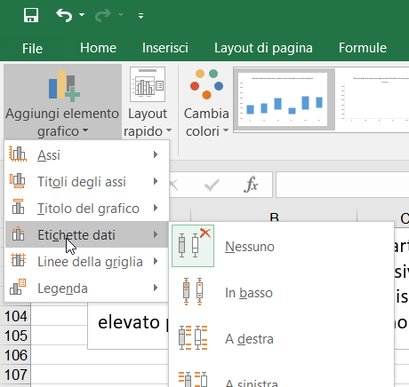
ANALISI TRAMITE TABELLA PIVOT E GRAFICO A BARRE

Media di Retribuzione | Etichette di colonna
Etichette di riga | A | B | C | Totale complessivo
F | 1223.4863939 | 1216.531441 | 1399.3030783 | 1301.482613
M | 1064.417669 | 1373.2354194 | 1469.8983096 | 1341.975153
Totale complessivo | 1130.6963044 | 1309.7067795 | 1437.6700519 | 1324.5671452

Commento: la retribuzione media per gli uomini aumenta gradualmente passando dal titolo di studio A al titolo di studio C. Al contrario per le donne la media della retribuzione per chi ha il titolo di studio A è pressoché uguale a quella di chi ha il titolo di studio B. La retribuzione media per le donne aumenta in corrispondenza del titolo di studio C.

ANALISI DELLA RETRIBUZIONE TRAMITE BOXPLOT

Commento: si noti che il primo ed il terzo quartile, i punti di troncamento inferiore e superiori della retribuzione per le donne che presentano il titolo di studio B sono superiori a quelli delle donne che presentano il titolo di studio A. Le due medie, al contrario, risultano molto simili in quanto, la media delle donne che presentano il titolo di studio A è influenzata dalla presenza di un valore anomalo superiore (una donna che presenta una retribuzione molto più alta della altre dato il titolo di studio A). Morale della favola: l'analisi della retribuzione media tramite la tabella pivot non è sufficiente in quanto ci possono essere valori anomali. E' preferibile un'analisi tramite boxplot ed effettuare il confronto tramite i quartili ed i punti di troncamento.
Utilizzando il criterio mediana inclusiva per il calcolo dei quartili appaiono 3 nuovi valori anomali nella coda di destra della distribuzione. Ovviamente il valore anomalo molto elevato per le donne che presentano il titolo di studio A rimane inalterato.

Osservazione: per aggiungere le etichette dei dati v. la schermata che segue

